상품제안서
초미니 멀티랜턴, 다기능랜턴, 라이터, 오프너, 코브LED | 상품코드: F28072

 |  |  |  |  |  |  | 02-412-0044 | www.easy1.co.kr
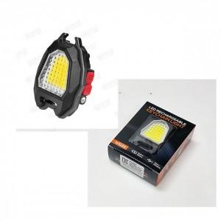

【상세/제작정보】

【인쇄/포장옵션】 | / 포장불가능

【공급단가】 | 수량 | 50~ | 100~ | 500~ | 1,000~ | 2,000~
*VAT별도 | 단가 | 9,000원 | 8,850원 | 8,620원 | 8,470원 | 8,250원

【상품 URL】 | https://easy1.co.kr:443/src/goods_detail.php?gdno=28072

